FA.
Formula de Ajuste para Servicios

${TS}_{n}=TSO × (71\%×\frac{{MO}_{n}}{{MO}_{o}}+13\%×\frac{{GO}_{n}}{{GO}_{o}} +16\%×\frac{{IPIM}_{n}}{{IPIM}_{o}}$ )
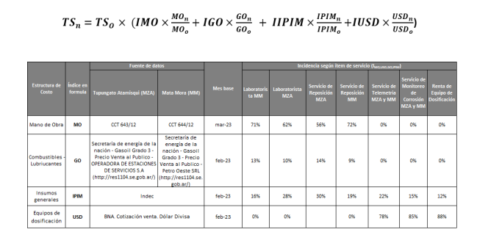

Estructura de Costo | Índice en formula | Fuente | Mes base | Incidencia

Mano de Obra | MO | CCT 644/12 | Dec-23 | 71%
Combustibles - Lubriucantes | GO | Precio surtidor estación de servicio Neuqúen Petro Oeste SRL, MANUEL BELGRANO 2995 | Dec-23 | 13%
Insumos generales | IPIM | INDEC | Oct-23 | 16%
 |  |  |  | 100%
La aplicación de la formula se realizará cuando se origine alguna de las siguientes condiciones:
ü Semestralmente.
ü Cuando existan variaciones en el costo de mano de obra según CCT644/12.
ü Cuando la variación mensual sea superior al 5%, o exista una variación acumulada superior al 15%.

